E_Indicadores
EVALUACIÓN INDICADORES RENTABILIDAD PROYECTO

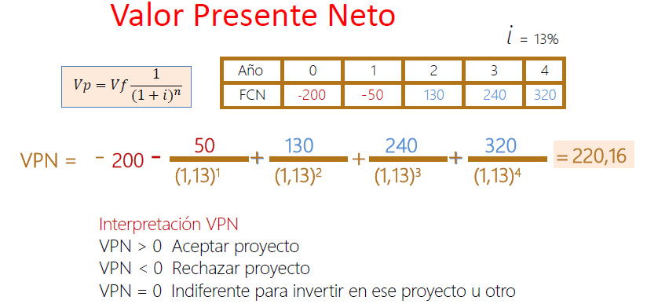
 | VPN | AÑO | 0 | 1 | 2 | 3 | 4
 |  | FCN | 394.59 | 592.89 | 587.32 | 596.29 | 973.83

 |  |  | 0 | 1 | 2 | 3 | 4
 |  | VPN | 394.59 | 524.68 | 459.96 | 413.26 | 597.27

 |  | VPN | 2389.7561838
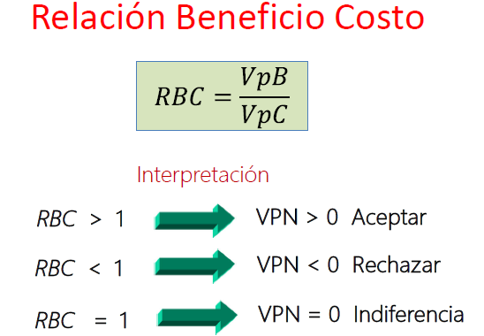

 | RBC |  |  |  |  |  |  | PRC
 |  | RBC | 2.987 |  |  |  |  |  | PRC (0) | 2.027

 |  | Analisis:Con la relación arrojada se determina que nuestro proyecto es viable

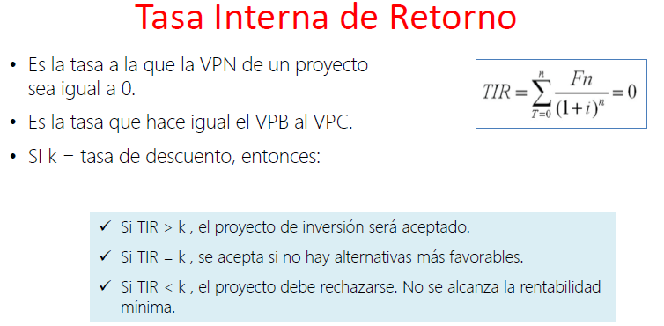
 | TIR | AÑO | 0 | 1 | 2 | 3 | 4
 |  | $ | -800 | 592.89 | 587.32 | 596.29 | 973.83

 |  | TIR | 69%

